Hoja3
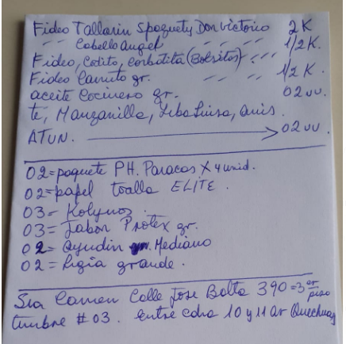
 | Cliente: | Sra Pilar (Quechuas)
 | Fecha de entrega: | 2020-06-12

PEDIDO | PRODUCTO | MARCA | RECIPIENTE | MEDIDA | PRECIO | SUB. TOTAL
4 | Fideo Spaguetti | Don Vitorio | Bolsa | 1/2 kilo | 2.80 | 11.20
2 | Fideo Cabello de angel | Don Vitorio | Bolsa | 1/4 kilo | 1.40 | 2.80
2 | Fideo Codo | Don Vitorio | Bolsa | 1/4 kilo | 1.40 | 2.80
2 | Fideo Codo chico | Don Vitorio | Bolsa | 1/4 kilo | 1.40 | 2.80
2 | Fideo Canuto grande | Don Vitorio | Bolsa | 250 grms | 1.40 | 2.80
2 | Aceite vegetal | Cocinero | Botella | 1 Litro | 6.50 | 13.00
1 | Infusión Té, clavo y canela | Mcollins | Caja | 25 filtrantes | 1.00 | 1.00
1 | Infusión Manzanilla | Mcollins | Caja | 25 filtrantes | 2.00 | 2.00
1 | Infusión Hierba Luisa | Hornimans | Caja | 26 filtrantes | 1.80 | 1.80
1 | Infusión Anís | Mcollins | Caja | 25 filtrantes | 2.00 | 2.00
2 | Filete de atún | Florida | Lata | 170 grms | 5.50 | 11.00
2 | Papel higiénico | Paracas | 4 Rollos | C/u 40 metros | 5.30 | 10.60
2 | Papel toalla | Elite | Bolsa | 1 Rollo | 2.40 | 4.80
3 | Pasta dental super blancos | Kolynos | Caja grande | 90 grms | 3.30 | 9.90
2 | Jabón antibacterial fresh | Protex | Bolsa | 120 grms | 3.00 | 6.00
1 | Jabón antibacterial avena | Protex | Bolsa | 120 grms | 3.00 | 3.00
2 | Lavavajilla en pasta | Ayudín | Pote mediano | 300 grms | 2.50 | 5.00
2 | Lejía | Clorox | Botella | 639 mlts | 1.80 | 3.60
 |  |  |  |  | TOTAL | 96.10

LISTA RECIBIDA POR: |  | Whats App

